Diagramas
Diagramas
1. Flujo de Negocio
2. Diagrama de Arquitectura
3. Adjuntar el Correo del CDA Aprobado
4. Flujo de Orquestación
5. Mensajería de respuesta
6. Definición de Rollback para orquestadores

1. Flujo de Negocio
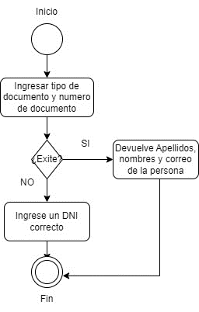

2. Diagrama de Arquitectura

Seguridad
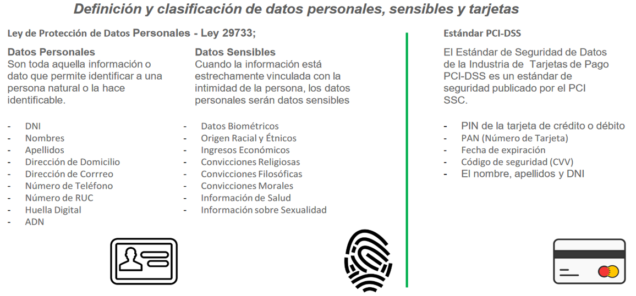

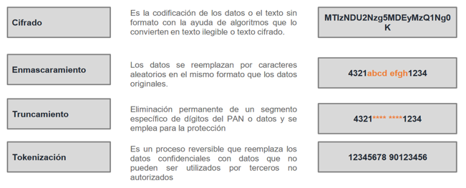

m

